2. 학사관리시스템
2. 학사관리 시스템(LMS)
구분 |  |  | 내용
1. 훈련목표/훈련대상/교수진 소개 | 훈련생 모드 | 접속경로 | https://u-smart.co.kr
 |  | 화면캡쳐 | 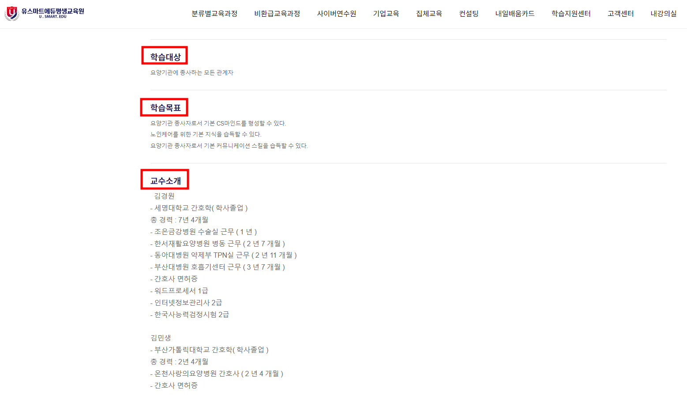
2. 훈련기간/훈련진행절차/수료기준 안내 | 훈련생 모드 | 접속경로 | https://u-smart.co.kr
 |  | 화면캡쳐 | 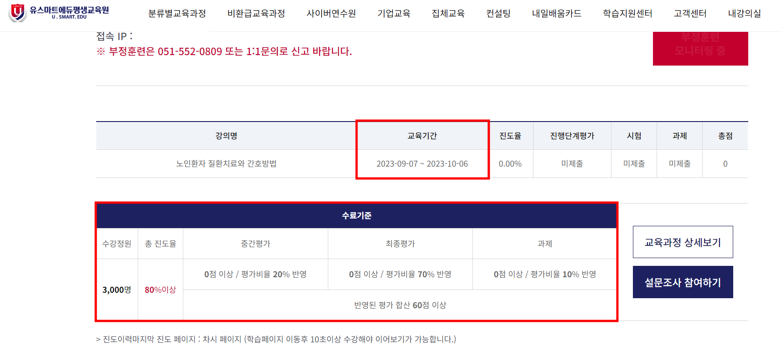
3. 평가(과제) 모사답안 기준 및 모사답안 발생 시 처리기준 안내 | 훈련생 모드 | 접속경로 | https://u-smart.co.kr
 |  | 화면캡쳐 | 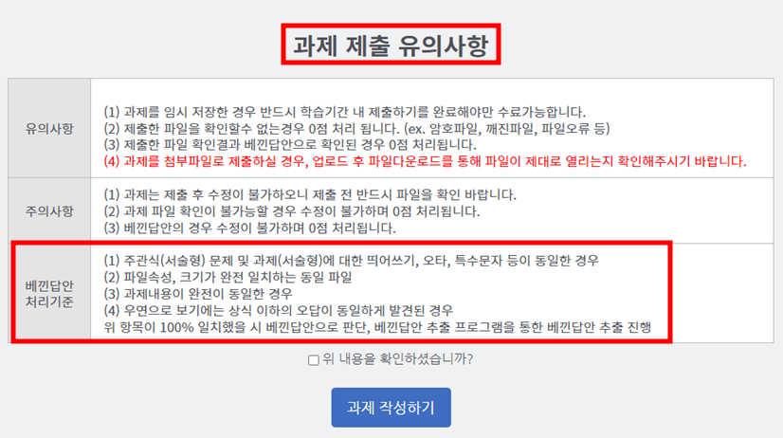
4. 평가(시험/과제 등) 결과 및 피드백 | 훈련생 모드 | 접속경로 | https://u-smart.co.kr
 |  | 화면캡쳐 | 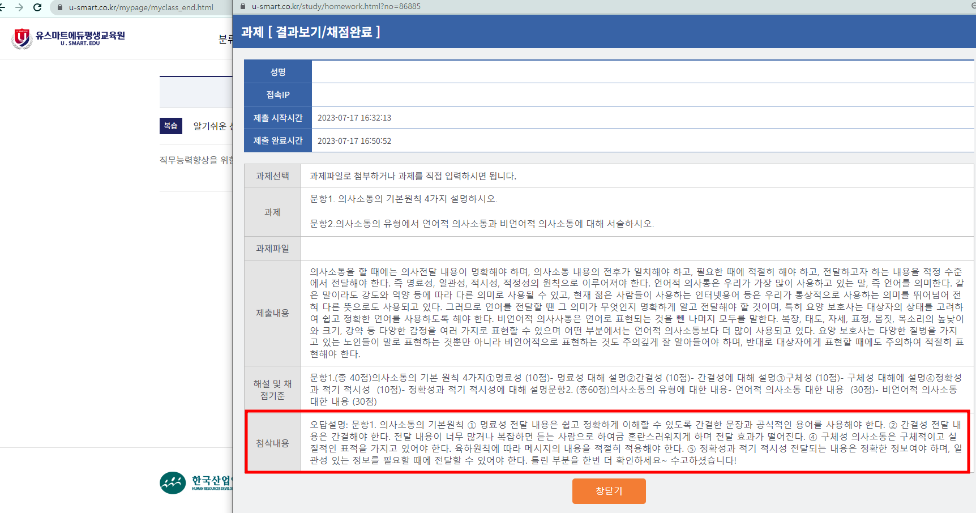
 |  | 기능설명 | 과제 점수를 클릭할 경우, 학습자에게 출제되었던 과제 문제와 제출답안, 답안 해설, 강사가 강평한 의견이 뜨도록 되어있습니다. 강평의견을 토대로 틀린부분은 학습자가 한 번 더 볼 수 있는 시스템입니다.
 | 교강사 모드 | 화면캡쳐 | 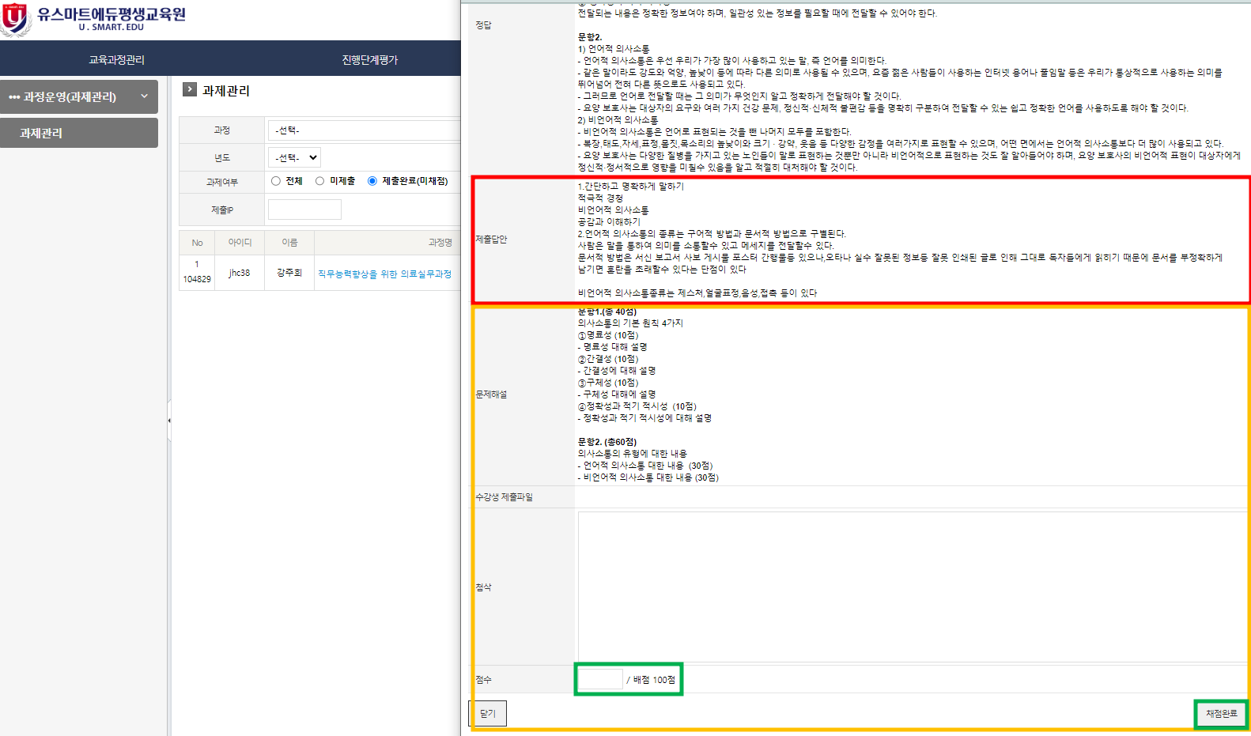
 |  | 기능설명 | 학습자가 제출한 답안을 토대로, 첨삭 가이드를 확인 후 부합하는 점수를 부여하고, 강평의견을 남긴 후 채점 가능합니다.
5. 훈련생 독려 기능 | 관리자 모드 | 화면캡쳐 | 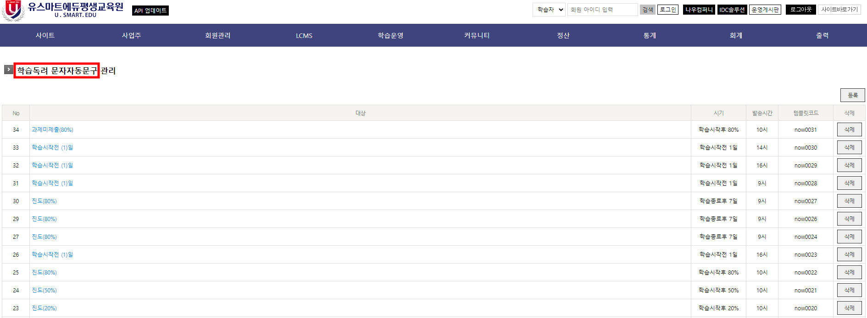
 |  | 기능설명 | 진도와 학습자 평가응시에 관련하여 독려문자 내용을 기록하고 시스템에서 조건에 맞추어 자동발송되는 기능입니다.
7. 기타 | 훈련생/교강사/ 관리자 모드 | 접속경로 | 학습자: https://u-smart.co.kr / 교강사: https://u-smart.co.kr/tutor / 관리자: https://u-smart.co.kr/adm
 |  | 화면캡쳐 | 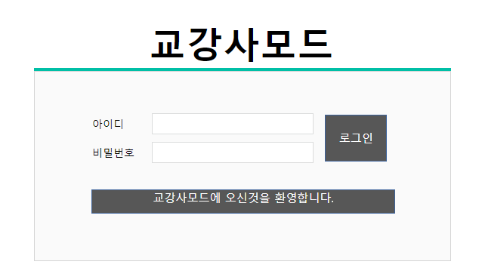 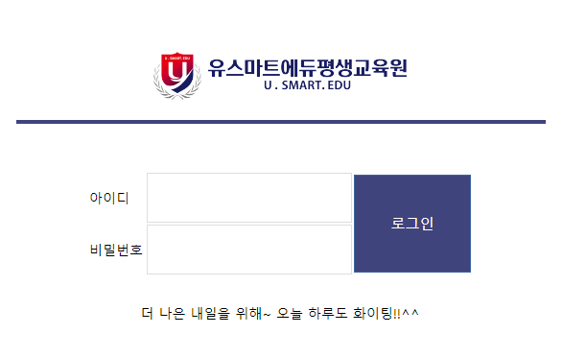
 |  | 기능설명 | 학습자, 교강사, 관리자모드 모듈별로 분리되어있어 각 각의 모드로 로그인 가능합니다.

